Diag Arquitectura
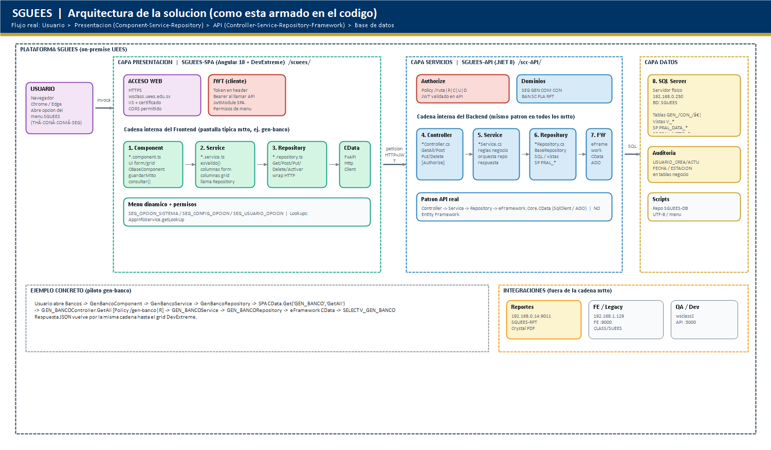
SGUEES | Arquitectura detallada (zonas)

Diag Red DC
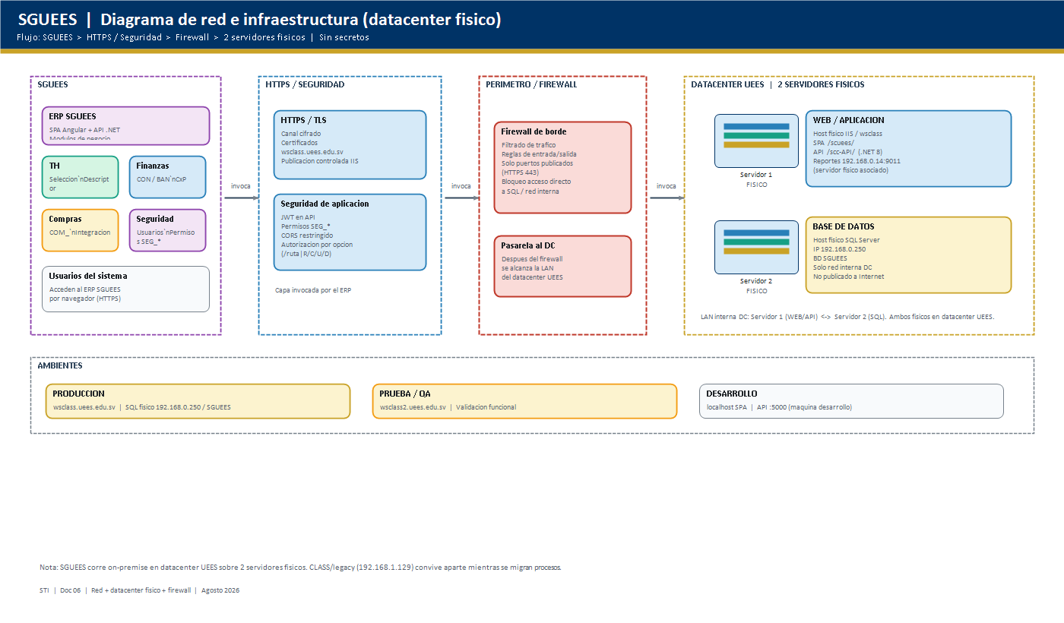
SGUEES | Red + datacenter fisico + seguridad
PNG tambien en Word/diagramas/. PDF: Archivo > Exportar > Crear documento PDF (horizontal, hoja activa).

Diag ER
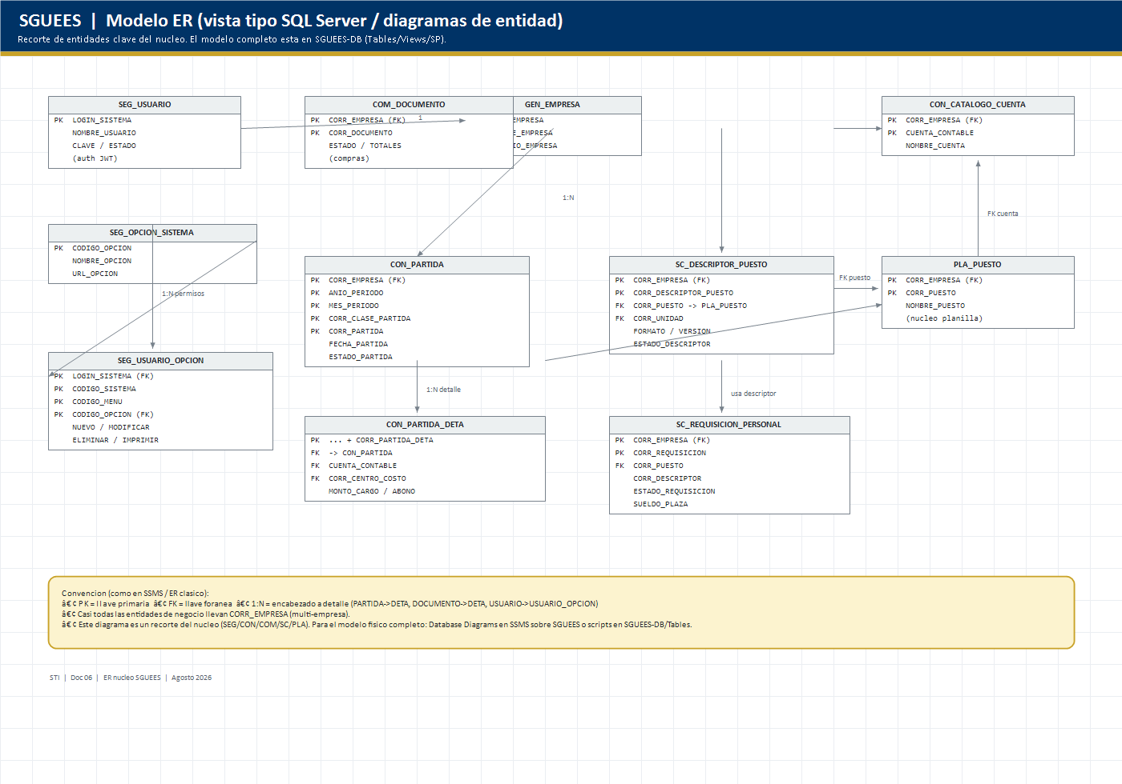
SGUEES | ER tipo SQL Server (nucleo)
PNG tambien en Word/diagramas/. PDF: Archivo > Exportar > Crear documento PDF (horizontal, hoja activa).

